关系图
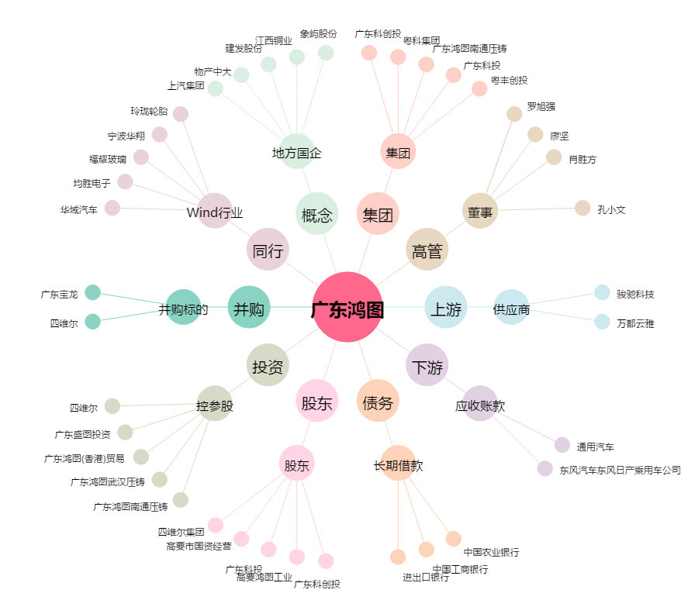
广东鸿图[002101.SZ] - 关系概览图

